상품제안서
메탈 그린티 트라이탄 보틀 | 상품코드: S12324

 |  |  |  |  |  |  | 02-713-8555 | www.synergygift.co.kr
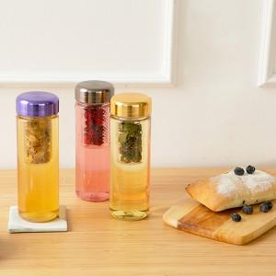 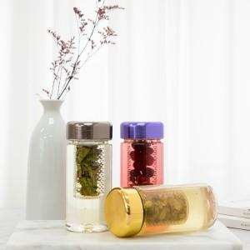

【상세/제작정보】 | * UV풀컬러 인쇄시 기본 5X5 사이즈

【인쇄/포장옵션】 | 실크, 풀칼라 / 포장지포장

【공급단가】 | 수량 | 100~ | 300~ | 500~ | 1,000~ | 3,000~
*VAT별도 | 350ml | 2,990원 | 2,940원 | 2,870원 | 2,760원 | 2,640원
 | 500ml | 2,990원 | 2,940원 | 2,870원 | 2,760원 | 2,640원

【상품 URL】 | https://www.synergygift.co.kr:443/src/goods_detail.php?gdno=18742

